Proyecto
 | Gestión de la planeación Formato ficha resumen de proyectos |  |  |  |  |  |  | Código: GP-F005 Versión: 01 Fecha: 19/02/2026

1. NOMBRE DEL PROYECTO:
2. SUBDIRECCIÓN O DEPENDENCIA POSTULANTE DEL PROYECTO |  |  | 2.1. INFORMACIÓN DE CONTACTO |  | 2.2. TIPO DE APOYO REQUERIDO |  | 2.2. FASE DEL PROYECTO
3. ALINEACIÓN DEL PROYECTO CON LOS INSTRUMENTOS DE PÓLITICA INSTITUCIONAL
4. VALOR TOTAL ESTIMADO DEL PROYECTO |  | 4.1. ¿Tiene contrapartida? |  | 4.2 Valor contrapartida COP |  | 4.3 Fuentes de financiación
5. TIEMPO ESTIMADO DE EJECUCIÓN (MESES)
6. LOCALIZACIÓN | 6.1 Áreas Ambiental Estratégica |  | 6.2 Departamentos |  |  |  | 6.3 Municipios
 |  |  |  |  |  |  | 6.4 Municipios PDET
7. POBLACIÓN BENEFICIARIA |  |  | 7.1. Territorios colectivos: Comunidades indígenas y NARP y Zonas de Reservas Campesina | Comunidad Indigenas
 |  |  |  | NARP |  |  | 8. PARTICIPANTES / ALIADOS EN EL PROYECTO
 |  |  |  | Zonas de Reserva Campesina
9. OBJETIVO GENERAL
10. DESCRIPCIÓN DEL PROYECTO
11. OBJETIVOS ESPECÍFICOS |  |  | 11.1 Producto | 11.2 Indicador | 11.3 Unidad de medida | 11.4 Metas | 11.5 Actividades por cada objetivo | 11.6 Presupuesto estimado por cada actividad COP
Objetivo Específico 1
Objetivo Específico 2
Objetivo Específico 3
Objetivo Específico 4
Costos directos estimados |  |  |  |  |  |  |  | $
Costos administrativos (xx%) |  |  |  |  |  |  |  | $
Costos de imprevistos (xx%) |  |  |  |  |  |  |  | $
Costo total del proyecto |  |  |  |  |  |  |  | $

Lista de áreas estratégicas
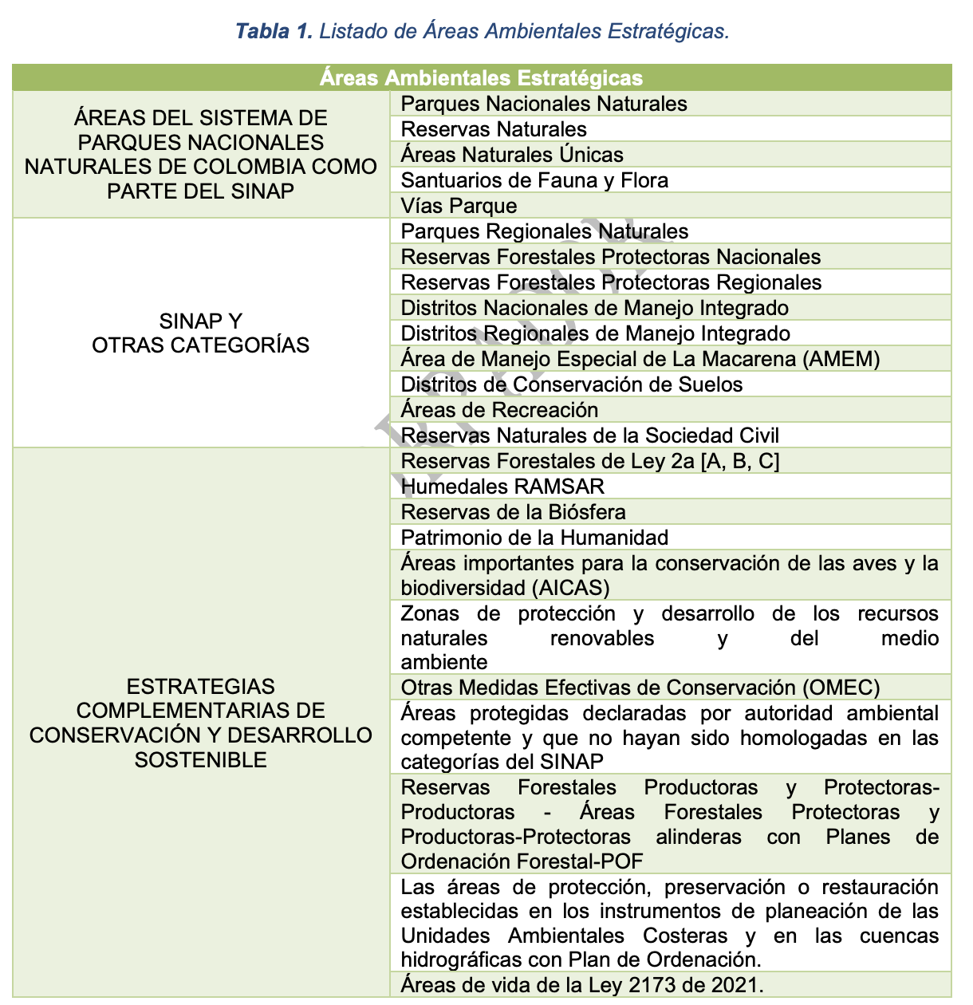
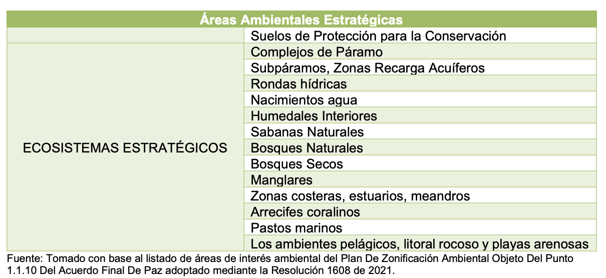
Gestión de la planeación Formato ficha resumen de proyectos | Código: GP-F005 Versión: 01 Fecha: 19/02/2026

